Sheet0
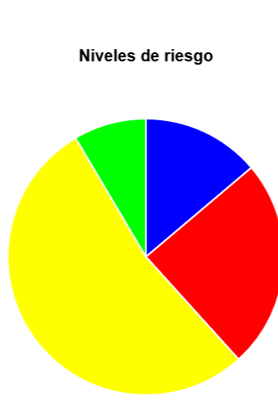
------------------------------------------------------- | Informe de resultados de la identificación y análisis
Método: Aplicación del cuestionario para Identificar y analizar los factores de riesgo psicosocial: a) Las condiciones en el ambiente de trabajo, b) Las cargas de trabajo, c) La falta de control sobre el trabajo, d) Las jornadas de trabajo y rotación de turnos que exceden lo establecido en la Ley Federal del Trabajo, e) Interferencia en la relación trabajo-familia, f) Liderazgo negativo y relaciones negativas en el trabajo, g) La violencia laboral. La forma para realizar la aplicación de los cuestionarios será presencial mediante un aplicativo de evaluaciones, de manera que la evaluación de los cuestionarios se obtendrá de manera automática presentando los niveles de riesgo y la forma de determinarlos conforme a las respuestas de los cuestionarios (Guía de referencia II).
Objetivo: Informar el resultado de la identificación y análisis de los factores de riesgo psicosocial.
Principales actividades realizadas en el centro de trabajo: aplicación presencial del cuestionario a través de un aplicativo para Identificar y analizar los factores de riesgo psicosocial, extracción de resultados.
Datos del centro de trabajo verificado
Nombre, denominación o razón social | Infoware, Servicios en Tecnología e Ingeniería de Información S.C.
Domicilio | San Judas Tadeo 215, Col. La Martinica, León, Gto.
Actividad principal | Consultoría en servicios y tecnología de información.
Conclusiones
El centro de trabajo alcanzó el nivel:

Recomendaciones y acciones de intervención

Datos del responsable de la evaluación
Nombre completo | Crhistian Rigoberto Pérez Rangel
Número de cédula | Consultor de Capital Humano
Puesto | Consultor de Capital Humano
Cédula profesional | 12345678
Gráfico

